Skjemautgave
Eksternt utgavenavn | RR-0002 Årsregnskap
Internt utgavekortnavn | RR-0002_202402
Eksternt tjenesteutgavekode | 202402

Hovedspråk | Bokmål
Bokmål | Ja
Nynorsk | Ja
Engelsk | Ja

Gyldig fra og til i SBL (prod) | 2024-12-01 | 2099-12-31

Blankettnummer | RR-0002
Spesifikasjonsnummer | 1266
Spesifikasjonskilde | STUDIO
Versjon | 51820

Type skjema | Hovedskjema
Elmerutforming | J
Fri Navigasjon | J
Tillat vedlegg | J
Krypter vedlegg | N
Lagre i Arkiv | J
Benytt sporing og logging | N
Tillat innsending fra sluttbrukersystem | J
Tillat instansiering for sluttbrukere uten brukerprofil | N

Avgiverkrav: | Kryss av med "x" for de verdier som er aktuelle
Alle avgivere tillates
Privatpersoner
Juridiske enheter | x
Bedrifter
Tilgangspakker:
urn:altinn:accesspackage:regnskap-okonomi-rapport
urn:altinn:accesspackage:regnskapsforer-med-signeringsrettighet urn:altinn:accesspackage:regnskapsforer-uten-signeringsrettighet urn:altinn:accesspackage:regnskapsforer-lonn
urn:altinn:accesspackage:ansvarlig-revisor
urn:altinn:accesspackage:revisormedarbeider
Innloggingsmetode | MinId

Angi rettighetskrav for ulike hendelser på tjenesteutgave i SBS | Opprett instans
 | Slett Arkiv
 | Les Arkiv
 | Les avgiverelement
 | Les tjenesteeierarkiv

Spesialfelter | Identifiserende felter | Presentasjonsfelter

Kvitteringstekst | Aksjeselskap som ikke har krav til å utarbeide revisjonsberetning, følger regnskapsreglene for små foretak og har regnskapsperiode fra 1. januar til 31. desember, får årsregnskapet godkjent maskinelt. For andre tar vi forbehold om at det kan bli oppdaget feil under saksbehandlingen og at annen dokumentasjon kan være nødvendig.
Angi tekst | NOB: <legg inn tekst på bokmål> NON: <legg inn tekst på nynorsk>

Informasjonselementer
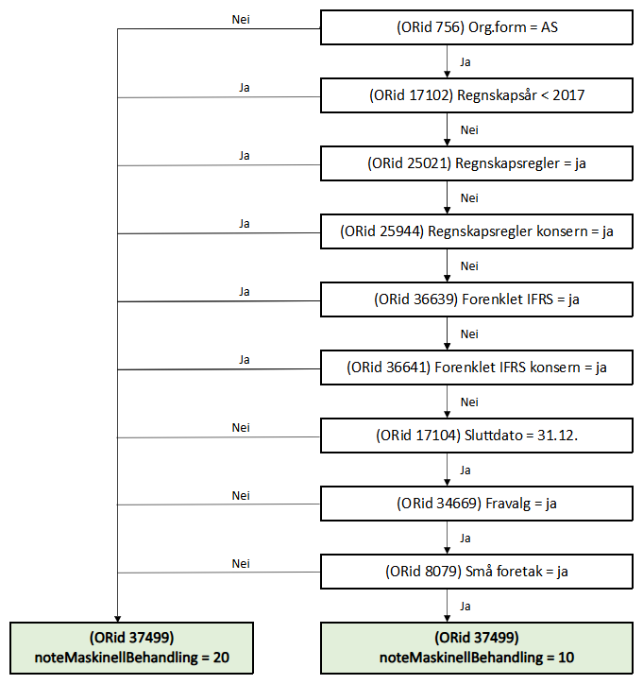
Informasjon om informasjonselementene i skjemaet.
Plassering | Felt id | Ledetekst/forklaring bokmål | Ledetekst/forklaring nynorsk (hvis forskjell) | Type felt | Lengde Min | Lengde Max | Verdi Min | Verdi Max | Pattern | Obligatorisk | Preutfylt | Hva preutfylles feltet med? | Kommentar
1 | 18 | Organisasjonsnummer |  | String | 9 | 9 |  |  | modulus 11 | J | J | organisasjonsnummer til avgiver
2 | 756 | Organsisasjonsform |  | String | 2 | 30 |  |  |  | J | J | organsiasjonsform til avgiver
3 | 1 | Navn | Namn | String |  | 175 |  |  |  | J | J | navn fra ER
4 | 39006 | Leverer dere årsregnskapet for både det norske foretaket og den utenlandske virksomheten? | Leverer de årsrekneskapen for både den norske filialen og det utanlandske føretaket? | Kodeliste |  |  |  |  |  | N | N |  | ja/nei Fylles ut av NUF: - Kan være tom (hvis org.form <> NUF skal den være tom) - Kun regnskap for norsk avdeling = 0 - Regnskap for både utenlandsk foretak og norsk avdeling = 1
5 | 17103 | Startdato |  | Date | 10 | 10 |  |  |  | J | N
6 | 17104 | Sluttdato |  | Date | 10 | 10 |  |  |  | J | N
7 | 17102 | Regnskapsår | Rekneskapsår | Date | 4 | 4 | 1980 | Inneværende år |  | J | N | I portalen preutfyller vi året i sluttdato
8 | 40314 | Er dette et avviklingsregnskap? | Er dette ein avviklingsrekneskap? | String |  |  |  |  |  | N | N |  | ja/nei
9 | 34669 | Har selskapet besluttet at årsregnskapet ikke skal revideres? | Har selskapet vedtatt at årsrekneskapen ikkje skal reviderast? | Kodeliste |  |  |  |  |  | J | N |  | Ja/nei
10 | 34670 | Er årsregnskapet utarbeidet av ekstern autorisert regnskapsfører? | Er årsrekneskapen utarbeidd av ekstern autorisert rekneskapsførar? | Kodeliste |  |  |  |  |  | N | N |  | Ikke utfylt = nei Utfylt = ja
11 | 34671 | Har en ekstern autorisert regnskapsfører i løpet av regnskapsåret bistått ved den løpende regnskapsføringen, eller utført andre tjenester for selskapet enn å utarbeide årsregnskapet? | Har ein ekstern autorisert rekneskapsførar i løpet av rekneskapsåret bistått med den løpande rekneskapsføringa, eller utført andre tenester for selskapet enn å utarbeide årsrekneskapen? | Kodeliste |  |  |  |  |  | N | N |  | Ikke utfylt = nei Utfylt = ja
12 | 4168 | Er virksomheten et morselskap? | Er verksemda eit morselskap? | Kodeliste |  |  |  |  |  | J | N | ENK og NUF: verdi = nei | ja/nei
13 | 25943 | Skal du fylle ut regnskapsskjema for konsernet? | Skal du fylle ut rekneskapsskjema for konsernet? | Kodeliste |  |  |  |  |  | hvis orid 4168=ja | N |  | ja/nei
14 | 36640 | Skal du laste opp en fil med det utenlandske konsernregnskapet? | Skal du laste opp ei fil med den utanlandske konsernrekneskapen? | String |  |  |  |  |  | N | N |  | ja/nei Ikke utfylt/nei = false Ja =true
15 | 8079 | Er regnskapsreglene for små foretak fulgt? | Blir rekneskapsreglane for små føretak følgde? | Kodeliste |  |  |  |  |  | J | N |  | ja/nei
16 | 40309 | Har dere krav til å levere årsberetning inkludert bærekrafts-rapportering etter ESRS-kravene? | Har de krav til å levere årsmelding inkludert berekrafts-rapportering etter ESRS-krava? | String |  |  |  |  |  | N | N |  | ja/nei
17 | 40310 | Standard for bærekraftsrapportering | Standard for berekraftsrapportering | Kodeliste | 0 | 20 |  |  |  | J | N |  | Flervalg, krav om 1 eller 2 verdier
18 | 40311 | Taksonomi for bærekraft | Taksonomi for berekraft | Kodeliste | 0 | 20 |  |  |  | N | N |  | Repeterende gruppe (maksimalt 2)
19 | 40312 | Versjon | Versjon | String | 0 | 20 |  |  |  | hvis taksonomi (Orid 40311 har verdi) | N
20 | 40313 | LEI-nummer | LEI-nummer | String | 0 | 20 |  |  |  | N | N
21 | 25021 | Hvilke regler har dere fulgt når dere satte opp årsregnskapet til virksomheten? | Kva reglar er følgde når de sette opp årsrekneskapen til verksemda? | Kodeliste |  |  |  |  |  | J | N |  | Regnskapsloven = nei IFRS = ja
22 | 36639 | Er reglene etter forenklet IFRS brukt? | Er reglane etter forenkla IFRS brukt? | String |  |  |  |  |  | N | N |  | ja/nei Ikke utfylt/nei = false ja = true
23 | 25944 | Hvilke regler har dere fulgt når dere satte opp årsregnskapet til konsernet? | Kva reglar er følgde når de sette opp årsrekneskapen til konsernet? | Kodeliste |  |  |  |  |  | hvis orid 25943=ja | N |  | Regnskapsloven = nei IFRS = ja
24 | 36641 | Er reglene etter forenklet IFRS brukt? | Er reglane etter forenkla IFRS brukt? | String |  |  |  |  |  | N | N |  | ja/nei Ikke utfylt/nei = false Ja = true
25 | 17105 | Dato for fastsettelse av årsregnskapet | Dato for fastsetting av årsrekneskapen | Date | 10 | 10 |  |  |  | J | N
26 | 19023 | Navn på representant for virksomheten, som bekrefter at årsregnskapet er fastsatt | Namn på representant for verksemda, som stadfestar at årsrekneskapen er fastsett | String | 3 | 70 |  |  |  | J | N
27 | 35172 | Har dere utarbeidet og offentliggjort rapport med opplysninger om betalinger til myndigheter på land- og prosjektnivå? | Vi rapporterer om betalinger til myndigheiter i andre land | String |  |  |  |  |  | N | N |  | ja/nei Ikke utfylt/nei = false Ja = true
28 | 19022 | Tilbakemelding etter saksbehandling | Tilbakemelding etter saksbehandling | String |  |  |  |  |  | N | N |  | Repeterende felt. Maksimalt 10 forekomster. Ikke tillatt med flere adresser i samme felt! | Innskutt ledetekst: Når årsregnskapet er behandlet, sender Regnskapsregisteret beskjed om at vedtaket ligger i Altinn. Beskjeden blir sendt til alle varslingsadressene som virksomheten din har registrert i Altinn. Hvis du vil at flere skal få beskjed om vedtaket, skriver du inn e-postadresse her.
29 | 39007 | systemNavn |  | String | 0 | 50 |  |  |  | J |  |  | Her må navnet på systemet oppgis, ev. sammen med versjonsnummer. Format: "Systemnavn, versjon x". Hensikten er at vi kan benytte opplysningen hvis vi oppdager problemer, og også til statistikkformål.
30 | 37499 | noteMaskinellBehandling | Her gjelder reglene som er definert nedenfor |  |  |  |  |  |  | J

